Tabelle1
Berechnung des Biegemomentenverlaufes |  |  |  |  | für 4 Abschnitte

Eingabewerte: |  |  | Vorzeichenrichtig nach Skizze!!!
l0= | 20 | mm | Im Angriffspunkt A | FAy | 2913.44 | N | FAz | -340.44 | N
l1= | 65 | mm | Im Angriffspunkt B | FBy | 241.96 | N | FBz | 2331.04 | N
l2= | 160 | mm | Im Angriffspunkt C | FZug1y | -2500 | N | FZug1z bzw. FG1 | -73 | N
l3= | 65 | mm | Im Angriffspunkt D | FZug1y | -2500 | N | FZug2z bzw. FG2 | -73 | N
l4= | 65 | mm | Im Angriffspunkt E | FKy | 1844.6 | N | FKz | -1844.6 | N
l5= | 20 | mm | In E eingeleitetes Torsionsmoment |  | 240 | Nm

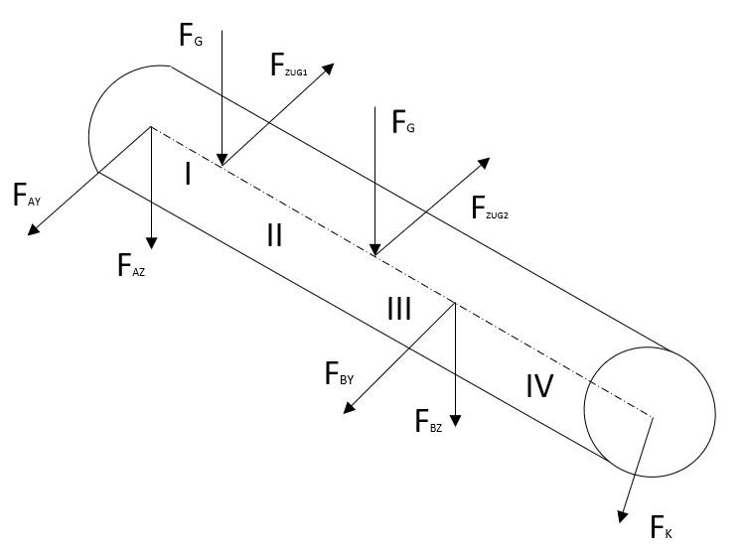
Z+
Y+
A
C
D
B
E
l0
l5
 |  |  |  | 0
 |  |  |  | 0
 |  |  |  | 0

Ergebnisse:
Maximales Biegemoment |  |  |  | Mbmax | 270.34 | Nm | Stelle s= | 240
Lagerkraft in Lager A |  |  |  | FA | 2933.26 | N
Lagerkraft in Lager B |  |  |  | FB | 2343.56 | N
Biegemoment x-y-Ebene
-20 | 0
-19.5 | 0
-19 | 0
-18.5 | 0
-18 | 0
-17.5 | 0
-17 | 0
-16.5 | 0
-16 | 0
-15.5 | 0
-15 | 0
-14.5 | 0
-14 | 0
-13.5 | 0
-13 | 0
-12.5 | 0
-12 | 0
-11.5 | 0
-11 | 0
-10.5 | 0
-10 | 0
-9.5 | 0
-9 | 0
-8.5 | 0
-8 | 0
-7.5 | 0
-7 | 0
-6.5 | 0
-6 | 0
-5.5 | 0
-5 | 0
-4.5 | 0
-4 | 0
-3.5 | 0
-3 | 0
-2.5 | 0
-2 | 0
-1.5 | 0
-1 | 0
-0.5 | 0
0 | 0
0.5 | 1.45672
1 | 2.91344
1.5 | 4.37016
2 | 5.82688
2.5 | 7.2836
3 | 8.74032
3.5 | 10.19704
4 | 11.65376
4.5 | 13.11048
...
Biegemoment x-z-Ebene
-20 | 0
-19.5 | 0
-19 | 0
-18.5 | 0
-18 | 0
-17.5 | 0
-17 | 0
-16.5 | 0
-16 | 0
-15.5 | 0
-15 | 0
-14.5 | 0
-14 | 0
-13.5 | 0
-13 | 0
-12.5 | 0
-12 | 0
-11.5 | 0
-11 | 0
-10.5 | 0
-10 | 0
-9.5 | 0
-9 | 0
-8.5 | 0
-8 | 0
-7.5 | 0
-7 | 0
-6.5 | 0
-6 | 0
-5.5 | 0
-5 | 0
-4.5 | 0
-4 | 0
-3.5 | 0
-3 | 0
-2.5 | 0
-2 | 0
-1.5 | 0
-1 | 0
-0.5 | 0
0 | 0
0.5 | -0.17022
1 | -0.34044
1.5 | -0.51066
2 | -0.68088
2.5 | -0.8511
3 | -1.02132
3.5 | -1.19154
4 | -1.36176
4.5 | -1.53198
...

Biegemoment
-20 | 0
-19.5 | 0
-19 | 0
-18.5 | 0
-18 | 0
-17.5 | 0
-17 | 0
-16.5 | 0
-16 | 0
-15.5 | 0
-15 | 0
-14.5 | 0
-14 | 0
-13.5 | 0
-13 | 0
-12.5 | 0
-12 | 0
-11.5 | 0
-11 | 0
-10.5 | 0
-10 | 0
-9.5 | 0
-9 | 0
-8.5 | 0
-8 | 0
-7.5 | 0
-7 | 0
-6.5 | 0
-6 | 0
-5.5 | 0
-5 | 0
-4.5 | 0
-4 | 0
-3.5 | 0
-3 | 0
-2.5 | 0
-2 | 0
-1.5 | 0
-1 | 0
-0.5 | 0
0 | 0
0.5 | 1.47
1 | 2.93
1.5 | 4.4
2 | 5.87
2.5 | 7.33
3 | 8.8
3.5 | 10.27
4 | 11.73
4.5 | 13.2
...

Smith-Diagramm
Werkstoff | 42CrMo4 |  | Werkstoffkennwerte für Durchmesser 40mm…60mm
Re | 650 | N/mm^2
Rm | 900 | N/mm^2
Sigma W | 405 | N/mm^2

Mittelspannung | 80 |  | Ertragbare Amplitude | 381.77419355 | N/mm^2
 |  |  | Obere ertragbare Spannung | 461.77419355 | N/mm^2

0 | 405
0.1 | 405.07096774
0.2 | 405.14193548
0.3 | 405.21290323
0.4 | 405.28387097
0.5 | 405.35483871
0.6 | 405.42580645
0.7 | 405.49677419
0.8 | 405.56774194
0.9 | 405.63870968
1 | 405.70967742
1.1 | 405.78064516
1.2 | 405.8516129
1.3 | 405.92258065
1.4 | 405.99354839
1.5 | 406.06451613
1.6 | 406.13548387
1.7 | 406.20645161
1.8 | 406.27741935
1.9 | 406.3483871
2 | 406.41935484
2.1 | 406.49032258
2.2 | 406.56129032
2.3 | 406.63225806
2.4 | 406.70322581
2.5 | 406.77419355
2.6 | 406.84516129
2.7 | 406.91612903
2.8 | 406.98709677
2.9 | 407.05806452
3 | 407.12903226
3.1 | 407.2
3.2 | 407.27096774
3.3 | 407.34193548
3.4 | 407.41290323
3.5 | 407.48387097
3.6 | 407.55483871
3.7 | 407.62580645
3.8 | 407.69677419
3.9 | 407.76774194
4 | 407.83870968
4.1 | 407.90967742
4.2 | 407.98064516
4.3 | 408.0516129
4.4 | 408.12258065
4.5 | 408.19354839
4.6 | 408.26451613
4.7 | 408.33548387
4.8 | 408.40645161
4.9 | 408.47741935
...

Übersicht
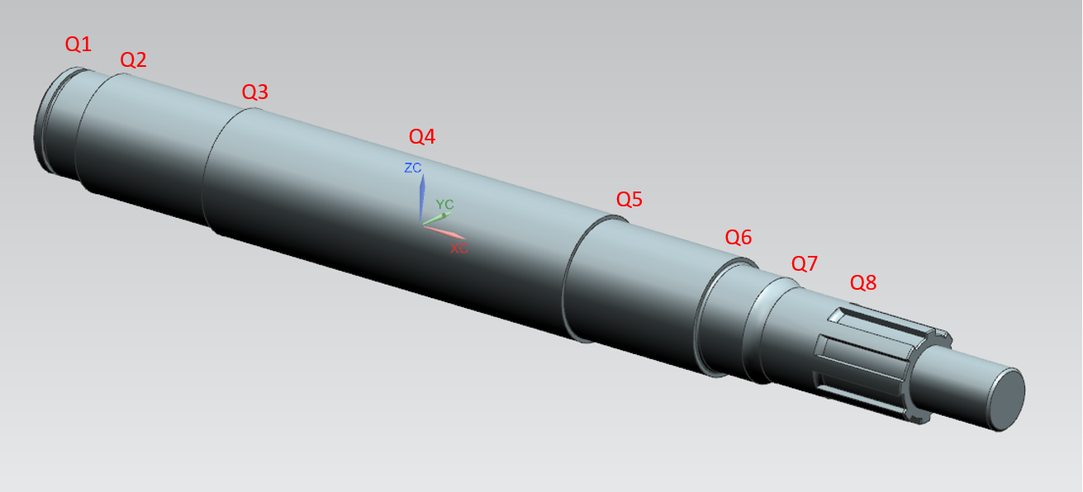
Q9

